Summary
Cliente | LifeRay | History of Revisions
Projeto | [Project - Challange] | Date | Update By | Update Description
Elaborado Por | [Dário Oliveira]
Revisado Por | [LifeRay]
Data de Criação | [17/02/2020]
Executor dos Testes | Dário Oliveira

Scenarios OK | 4
Scenarios NOK | 1
Scenarios not Tested | 0

Evidences
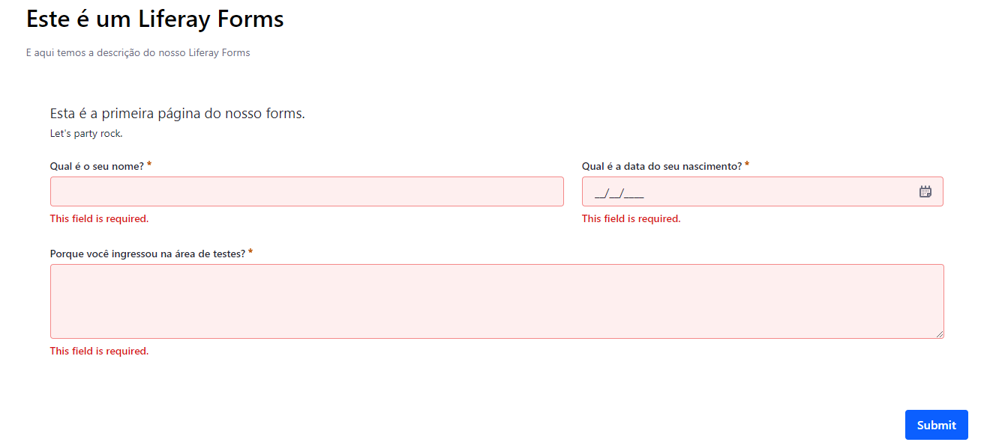
Scenario 01:
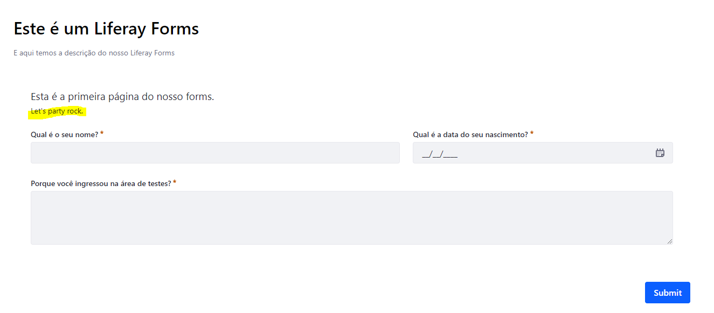

Scenario 01:

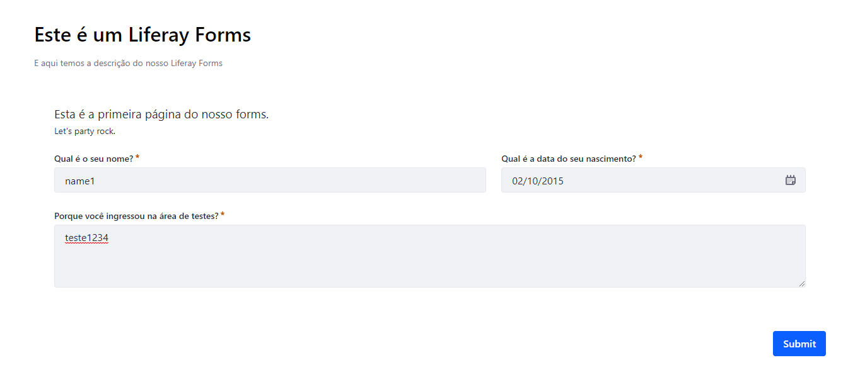

Scenario 01:

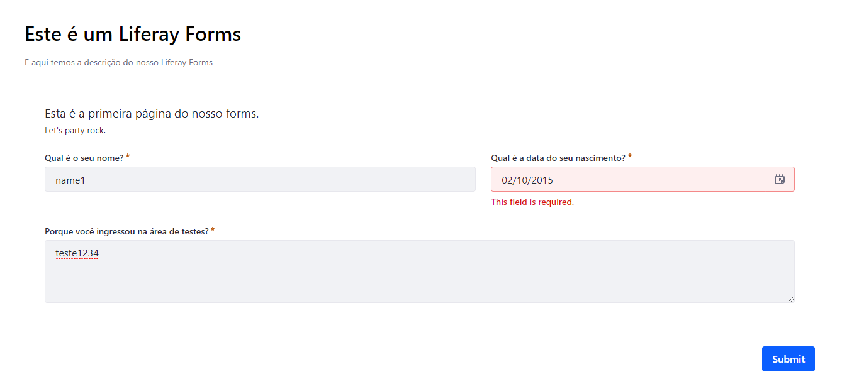

Scenario 02:

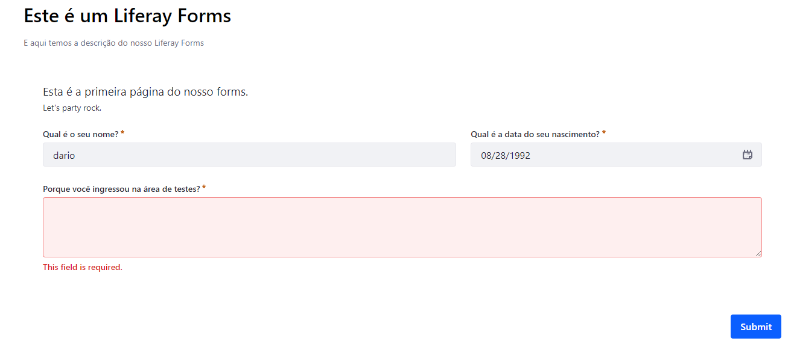

Scenario 03:

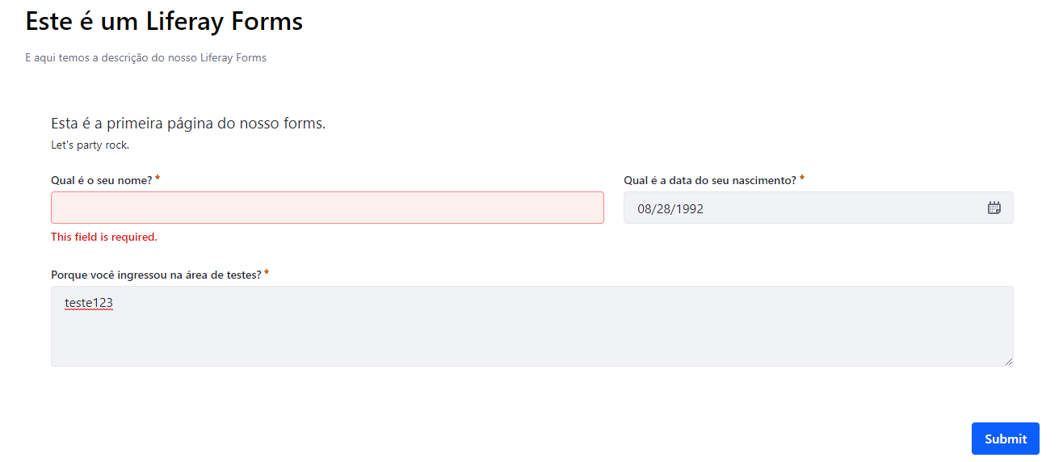

Scenario 04:

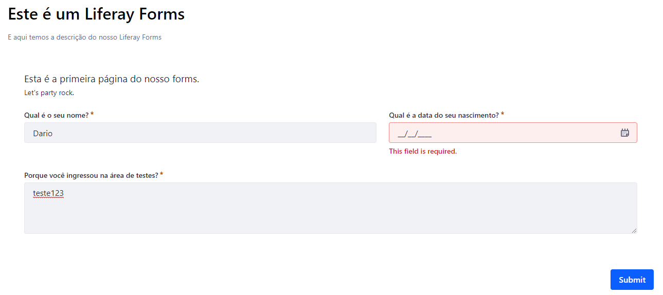

Scenario 05:

